Лист4
 |  |  |  |  |  |  |  | 4. Качество обслуживания

4.1. Количество обращений, поступивших в МУП "АЭС" (всего), обращений, содержащих жалобу и (или) обращений, содержащих заявку на оказание услуг, поступивших в МУП "АЭС", а также количество обращений, по которым были заключены договоры об осуществлении технологического присоединения и (или) договоры об оказании услуг по передачи электрической энергии, а также по которым были урегулированы жалобы в отчетном периоде, а также динамика по отношению к году, предшествующему отчетному за 2023 год.

N | Категории |  | Формы обслуживания
 | обращений потребителей |  | Очная форма |  |  | Заочная форма с использованием телефонной связи |  |  | Электронная форма с использованием сети Интернет |  |  | Письменная форма с использованием почтовой связи |  |  | Прочее
 |  |  | 2022 | 2023 | Динамика изменения показателя, - % | 2022 | 2023 | Динамика изменения показателя, - % | 2022 | 2023 | Динамика изменения показателя, - % | 2022 | 2023 | Динамика изменения показателя, - % | 2022 | 2023 | Динамика изменения показателя,- %

1 | 2 |  | 3 | 4 | 5 | 6 | 7 | 8 | 9 | 10 | 11 | 12 | 13 | 14 | 15 | 16 | 17
1 | Всего обращений потребителей, в том числе: |  | 10307 | 9790 | -5.0% | 24551 | 32380 | 31.9% | 944 | 550 | -41.7% | 1 | 1 | 0.0% | 0 | 0 | 0
1.1. | оказание услуг по передаче электрической энергии |  | 0 | 0 | 0 | 324 | 559 | 72.5% | 0 | 0 | 0 | 0 | 0 | 0 | 0 | 0 | 0
1.2. | осуществление технологического присоединения |  | 2258 | 1154 | -48.9% | 19101 | 16450 | -13.9% | 841 | 452 | -46.3% | 1 | 0 | -100.0% | 0 | 0 | 0
1.3. | коммерческий учет электрической энергии |  | 321 | 744 | 131.8% | 0 | 9732 | 9732 | 3 | 33 | 1000.0% | 0 | 0 | 0 | 0 | 0 | 0
1.4. | качество обслуживания |  | 0 | 0 | 0 | 0 | 175 | 175 | 0 | 2 | 2 | 0 | 0 | 0 | 0 | 0 | 0
1.5. | техническое обслуживание электросетевых объектов |  | 15 | 46 | 206.7% | 0 | 1652 | 2211 | 0 | 4 | 4 | 0 | 0 | 0 | 0 | 0 | 0
1.6. | прочее (указать) |  | 7713 | 7846 | 1.7% | 5126 | 3812 | -25.6% | 100 | 59 | -41.0% | 0 | 1 | 1 | 0 | 0 | 0
2 | Жалобы |  | 90 | 16 | -82.2% | 827 | 1346 | 62.8% | 72 | 11 | -84.7% | 0 | 0 | 0 | 0 | 0 | 0
2.1. | оказание услуг по передаче электрической энергии, в том числе: |  | 1 | 3 | 200.0% | 408 | 673 | 65.0% | 0 | 6 | 6 | 0 | 0 | 0 | 0 | 0 | 0
2.1.1. | качество услуг по передаче электрической энергии |  | 0 | 1 | 1 | 391 | 642 | 64.2% | 0 | 2 | 2 | 0 | 0 | 0 | 0 | 0 | 0
2.1.2. | качество электрической энергии |  | 0 | 2 | 2 | 17 | 31 | 82.4% | 0 | 3 | 1 | 0 | 0 | 0 | 0 | 0 | 0
2.2. | осуществление технологического присоединения |  | 5 | 1 | -80.0% | 0 | 15 | 15 | 0 | 0 | 0 | 0 | 0 | 0 | 0 | 0 | 0
2.3. | коммерческий учет электрической энергии |  | 29 | 2 | -93.1% | 107 | 382 | 257.0% | 33 | 5 | -84.8% | 0 | 0 | 0 | 0 | 0 | 0
2.4. | качество обслуживания |  | 0 | 3 | 3 | 0 | 19 | 19 | 0 | 0 | 0 | 0 | 0 | 0 | 0 | 0 | 0
2.5. | техническое обслуживание объектов электросетевого хозяйства |  | 0 | 1 | 1 | 0 | 78 | 78 | 0 | 1 | 1 | 0 | 0 | 0 | 0 | 0 | 0
2.6. | прочее (указать) |  | 55 | 6 | -89.1% | 312 | 322 | 3.2% | 39 | 6 | -84.6% | 0 | 0 | 0 | 0 | 0 | 0
3 | Заявка на оказание услуг |  | 5457 | 4385 | -19.6% | 0 | 0 | 0 | 886 | 452 | -49.0% | 1 | 0 | -100.0% | 0 | 0 | 0
3.1. | по технологическому присоединению |  | 2258 | 1168 | -48.3% | 0 | 0 | 0 | 841 | 452 | -46.3% | 1 | 0 | -100.0% | 0 | 0 | 0
3.2. | на заключение договора на оказание услуг по передаче электрической энергии |  | 0 | 0 | 0 | 0 | 0 | 0 | 0 | 0 | 0 | 0 | 0 | 0 | 0 | 0 | 0
3.3. | организация коммерческого учета электрической энергии |  | 321 | 89 | -72.3% | 0 | 0 | 0 | 3 | 0 | -100.0% | 0 | 0 | 0 | 0 | 0 | 0
3.4. | прочее (указать) |  | 2878 | 3128 | 8.7% | 0 | 0 | 0 | 42 | 0 | -100.0% | 0 | 0 | 0 | 0 | 0 | 0

4.2. Информация о деятельности офисов обслуживания потребителей.

№ | Офис обслуживания потребителей | Тип офиса | Адрес местонахождения | Номер телефона, адрес электронной почты |  | Режим работы | Предоставляемые услуги |  | Количество потребителей, обратившихся очно в отчетном периоде | Среднее время на обслуживание потребителя , мин. | Среднее время ожидания потреби- теля в очереди, мин. | Количество сторонних организаций на территории офиса обслуживания

1 | 2 | 3 | 4 | 5 |  | 6 | 7 |  | 8 | 9 | 10 | 11
1 | МУП «АЭС» | Центр обслуживания потребителей | г. Абакан, ул. Советская, 25 | 8(3902) 29-90-50, |  | Понедельник-пятница с 8.00 – 17.00 | Услуги по очному приёму заявок на технологическое присоединение к электрическим сетям, прием и обработка входящей документации, обработка исходящей документации, прием и обработка обращений граждан. Прием и обработка входящих звонков. |  | 10307 | 30 | 7 | 0
 |  |  |  | 8(3902) 29-90-60, |  | Без обеда
 |  |  |  | 8(3902) 29-90-61,
 |  |  |  | 8 (3902) 29-90-70
 |  | Диспетчер |  | 8-800-250-3667 |  |  | Услуги по передаче электрической энергии, коммерческого учета
 |  |  |  | mail@mpaes.ru

4.3. Информация о заочном обслуживании потребителей посредством телефонной связи

№ | Наименование |  | Единица измерения
1 | Перечень номеров телефонов, выделенных для обслуживания потребителей: |  | номер телефона
 | Номер телефона по вопросам энергоснабжения: |  |  |  | 8-800-250-3667, (3902)29-90-20, (3902)22-36-67
 | Номера телефонов центров обработки телефонных вызовов: |  |  |  | (3902)29-25-60, (3902)29-25-61, (3902)29-25-70, (3902)29-25-50
2 | Общее число телефонных вызовов от потребителей по выделенным номерам телефонов |  | единицы |  | 32380
2.1. | Общее число телефонных вызовов от потребителей, на которые ответил оператор сетевой организации |  | единицы |  | 23595
2.2. | Общее число телефонных вызовов от потребителей, обработанных автоматически системой интерактивного голосового меню |  | единицы |  | 0
3 | Среднее время ожидания ответа потребителем при телефонном вызове на выделенные номера телефонов за текущий период |  | мин. |  | 0.25
4 | Среднее время обработки телефонного вызова от потребителя на выделенные номера телефонов за текущий период |  | мин. |  | 2

4.4. Наибольшее количество обращений за 2023 год поступило при очном присутствии граждан (Всего 9790 обращений), наибольшее количество обращений, содержащих жалобу,поступило при очном присутствии граждан (16 обращение), наибольшее количество обращений, поступило при очных обращениях граждан содержащих заявку на технологическое присоединение (1620 заявок) на оказание услуг (4385 обращений).

4.5. МУП "АЭС" в 2023 году не оказывало дополнительных услуг потребителям, помимо услуг, указанных в Единых стандартах качества обслуживания сетевыми организациями потребителей сетевых организаций.

4.6. Мероприятия, проводимые МУП "АЭС", направленные на работу с социально уязвимыми группами населения

№ п/п | Социально уязвимая группа | Мероприятия |  |  |  | Комментарии
1 | Инвалиды | Выделение в счет квоты трех рабочих мест для трудоустройства инвалидов в соответствии с ФЗ от 24.11.1995 года № 181-ФЗ «О социальной защите инвалидов в РФ» (с последующими изменениями); Законом Республики Хакасия от 01.07.2011 № 61 "О гарантиях трудовой занятости инвалидов в Республике Хакасия" (с последующими изменениями |  |  |  | В 2023 году были выделены три рабочих места для инвалидов по следующим должностям: дворник; электромонтер по обслуживанию подстанций, специалист по ГО и ЧС.
2 | Пенсионеры | Оказание материальной помощи пенсионерам – бывшим работникам предприятия МУП города Абакана «Абаканские электрические сети» |  |  |  | Оказание материальной помощи пенсионерам, бывшим работникам предприятия, приурочены ко Дню пожилого человека, ко Дню энергетика.

4.7. Результаты опросов потребителей, проводимых МУП "АЭС", для выявления мнения потребителей о качестве обслуживания, в рамках исполнения Единых стандартов качества обслуживания сетевыми организациями потребителей услуг сетевых

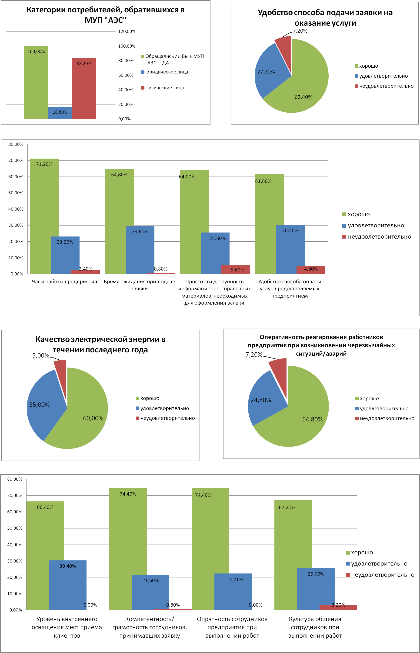

4.8. В целях повышения качества обслуживания потребителей в 2023 году: проводился анализ потребностей и ожиданий клиентов посредством обработки обращений потребителей; проводилась оценка степени удовлетворенности качеством услуг и обслуживания; осуществлялся мониторинг и контроль над обслуживанием потребителей, в том числе за исполнением решений, принятых по жалобам и обращениям клиентов; произошло сокращение сроков обработки и выполнения необходимых мероприятий по обращениям заявителей; организованы стенды с образцами заполненных заявок на выполнение услуг в Центре обслуживания потребителей.

